Накладная-№3
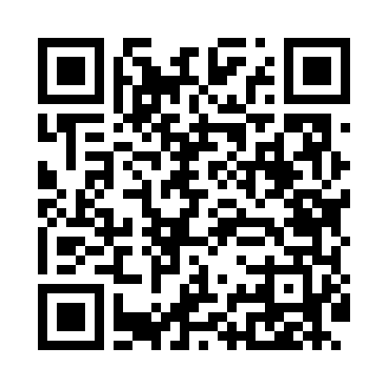
Номер товарно-транспортной накладной: |  |  | Торговый представитель: Kamol aka
Поставщик: Toshkent falcon fly 2 |  |  | Телефон торгового представителя: +998979626299
Дата отгрузки: 25.10.2025 |  |  | Контрагент: Dona zakass
Дата консигнации: |  |  | Адрес:
Доставщик: |  |  | Телефон:
Телефон доставщика:
Время заказа: 25.10.2025 17:43:41
№ | Штрих-код | Название товаров (работ,услуг) | Количество | Количество в кейсе | Цена | Сумма
 |  |  | 20 |  |  | 150.7
1 | 2011025096686 | Пластмассовая подставка для Бумаги DB-99-41 | 3 | 3 шт. | 13.30 | 39.90
2 | 6972544265921 | Набор металлических баночек для специй B6592 25.1 DB-15-143 | 6 | 6 шт. | 10.30 | 61.80
3 | 6925956387415 | Қоғоз сочиқ учун органайзер 8741 DB-14-87 | 10 | 10 шт. | 1.70 | 17
4 | 6973007830182 | Швабра с ведром из пластмассы KLE20 K3 XP-18- 4 | 1 | 1 шт. | 32 | 32
Итого: 150.7$|->UZS: 1,883,750.00

